ホーム
システム名 |  | アイエスエイプランECサイト |  |  |  |  |  | 作成日 |  | 2017/8/14 | 作成者 | 佐伯 悠里
カテゴリ |  | ホーム | 機能名称 |  |  |  |  | 更新日 |  | 2018/3/14 | 更新者 | 佐伯 悠里

 | ■メインメニュー画面 |  |  | a
 |  |  |  |  | No. | 項目名 | オブジェクト |  | 内容
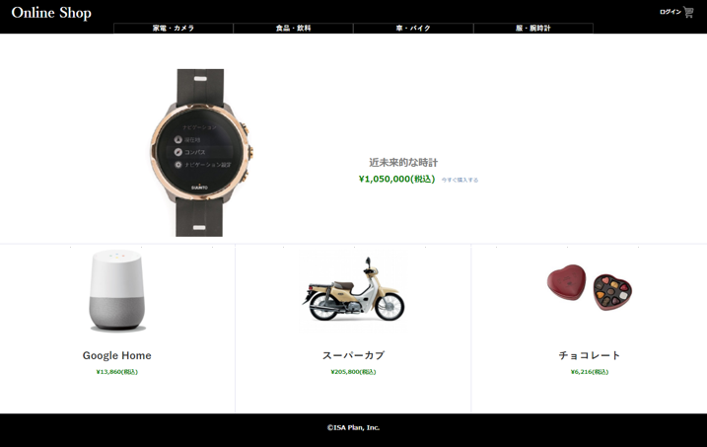
header
1
 |  |  |  |  | 1 | 商品写真 |  |  | 商品マスタテーブル.商品画像ファイル名より取得した画像を設定。
 |  |  |  |  |  |  |  |  | クリックすることにより商品詳細へ遷移する。

 |  |  |  |  | 2 | 商品名 |  |  | 商品マスタテーブルより取得した販売単価をもとに、
 |  |  |  |  |  |  |  |  | 税込計算した販売単価(税込)を表示

2
3
4
 |  |  |  |  | 3 | 販売単価(税込) |  |  | 商品マスタテーブルより取得した販売単価をもとに、
 |  |  |  |  |  |  |  |  | 税込計算した販売単価(税込)を表示

body
 |  |  |  |  | 4 | 購入ボタン |  |  | 決済テーブル、決済明細テーブル、商品マスタの更新を行い、
 |  |  |  |  |  |  |  |  | 決済画面に遷移する。

fooder

ⒸISA Plan, Inc.

